Citation
This Supplementary Material accompanies the article: Cardone, M., Costa, G., Giuffrida, M. and Viccaro, M. (2026) “Plumbing system dynamics during the 2024 paroxysmal sequence at the Voragine crater of Mt. Etna volcano as revealed by the olivine crystal cargo”, Volcanica, 9(2), pp. 553–568. doi: 10.30909/vol/dqqc9816.
Cardone et al. (2026) should be cited if these materials are used.

Glasses_VOR2024
Major element concentrations of residual glasses in products of the activity (Strombolian and paroxysmal) occurred at the Voragine crater of Mt. Etna volcano.

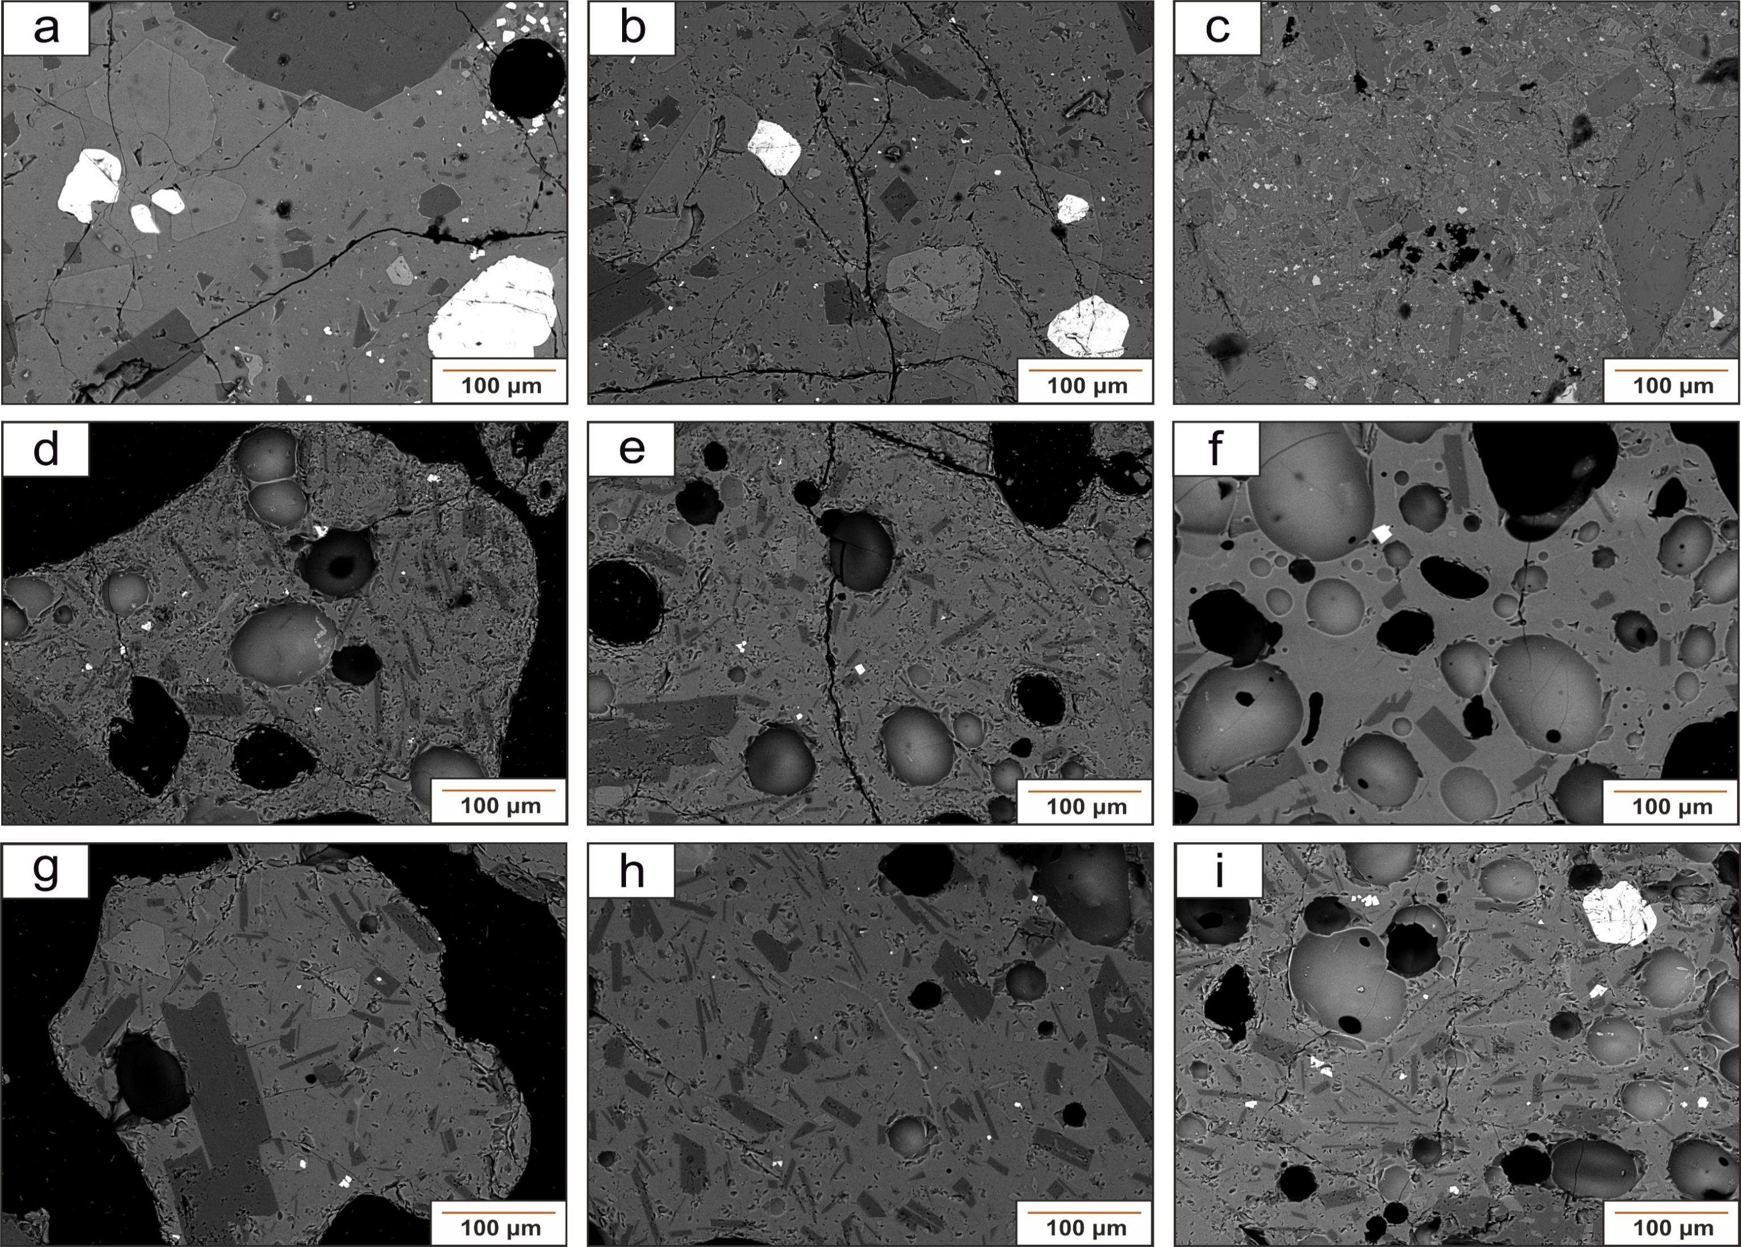
Sample | Date | SiO2 | TiO2 | Al2O3 | FeOtot | MgO | MnO | CaO | Na2O | K2O | P2O5 | CaO/Al2O3 | FeO/MgO
VOR_160624 | 2024-06-16 | 54.5 | 1.78 | 17.3 | 8.45 | 2.18 | 0.30 | 4.87 | 5.29 | 4.60 | 0.73 | 0.28 | 3.88
VOR_160624 | 2024-06-16 | 54.7 | 1.58 | 17.1 | 8.34 | 2.20 | 0.26 | 4.93 | 5.27 | 4.70 | 0.84 | 0.29 | 3.79
VOR_160624 | 2024-06-16 | 54.5 | 1.70 | 17.4 | 7.96 | 2.01 | 0.29 | 4.43 | 5.83 | 5.17 | 0.75 | 0.25 | 3.96
VOR_160624 | 2024-06-16 | 53.9 | 1.58 | 17.5 | 8.29 | 2.13 | 0.27 | 4.72 | 5.86 | 4.95 | 0.75 | 0.27 | 3.89
VOR_160624 | 2024-06-16 | 54.1 | 1.62 | 17.5 | 8.11 | 2.18 | 0.35 | 4.85 | 5.78 | 4.83 | 0.73 | 0.28 | 3.72
VOR_160624 | 2024-06-16 | 54.4 | 1.67 | 17.3 | 7.94 | 2.16 | 0.35 | 4.84 | 5.73 | 4.90 | 0.72 | 0.28 | 3.68
VOR_160624 | 2024-06-16 | 54.9 | 1.54 | 17.4 | 7.57 | 2.15 | 0.34 | 4.53 | 5.80 | 5.21 | 0.54 | 0.26 | 3.52
VOR_160624 | 2024-06-16 | 54.2 | 1.66 | 17.3 | 7.80 | 2.30 | 0.35 | 4.58 | 6.09 | 4.94 | 0.78 | 0.26 | 3.39
VOR_160624 | 2024-06-16 | 54.0 | 1.65 | 17.3 | 7.92 | 2.23 | 0.24 | 4.88 | 6.17 | 4.90 | 0.74 | 0.28 | 3.55
VOR_160624 | 2024-06-16 | 54.2 | 1.52 | 17.7 | 8.12 | 1.99 | 0.08 | 4.91 | 5.91 | 5.00 | 0.64 | 0.28 | 4.08
VOR_250624 | 2024-06-25 | 53.8 | 1.70 | 17.3 | 7.94 | 3.05 | 0.30 | 5.28 | 5.88 | 3.73 | 1.13 | 0.31 | 2.60
VOR_250624 | 2024-06-25 | 53.8 | 1.58 | 17.3 | 7.74 | 3.27 | 0.39 | 5.34 | 5.80 | 3.75 | 1.03 | 0.31 | 2.37
VOR_250624 | 2024-06-25 | 53.6 | 1.74 | 17.0 | 7.78 | 3.03 | 0.34 | 5.45 | 5.83 | 3.76 | 1.39 | 0.32 | 2.57
VOR_250624 | 2024-06-25 | 53.8 | 1.81 | 17.2 | 7.67 | 3.04 | 0.34 | 5.31 | 5.79 | 3.79 | 1.23 | 0.31 | 2.52
VOR_250624 | 2024-06-25 | 53.7 | 1.82 | 17.4 | 7.79 | 3.05 | 0.32 | 5.41 | 5.89 | 3.79 | 0.77 | 0.31 | 2.55
VOR_250624 | 2024-06-25 | 53.6 | 1.73 | 17.2 | 7.65 | 2.99 | 0.31 | 5.29 | 6.42 | 3.81 | 0.96 | 0.31 | 2.56
VOR_250624 | 2024-06-25 | 53.4 | 1.61 | 17.3 | 7.84 | 3.16 | 0.38 | 5.27 | 6.20 | 3.83 | 1.09 | 0.31 | 2.48
VOR_250624 | 2024-06-25 | 53.5 | 1.64 | 17.3 | 7.97 | 3.02 | 0.22 | 5.19 | 6.30 | 3.81 | 1.04 | 0.30 | 2.64
VOR_250624 | 2024-06-25 | 54.1 | 1.63 | 17.4 | 7.52 | 2.96 | 0.30 | 5.21 | 6.13 | 3.73 | 1.05 | 0.30 | 2.54
VOR_250624 | 2024-06-25 | 54.8 | 1.45 | 17.2 | 7.59 | 3.06 | 0.18 | 5.34 | 5.37 | 3.87 | 1.19 | 0.31 | 2.48
VOR_040724STR | 2024-07-04 | 51.6 | 1.95 | 16.5 | 9.12 | 3.13 | 0.33 | 5.43 | 6.14 | 4.80 | 1.02 | 0.33 | 2.91
VOR_040724STR | 2024-07-04 | 53.5 | 1.89 | 16.8 | 8.38 | 2.52 | 0.39 | 6.15 | 6.08 | 3.60 | 0.66 | 0.37 | 3.33
VOR_040724STR | 2024-07-04 | 54.7 | 1.64 | 17.9 | 7.04 | 1.27 | 0.31 | 2.22 | 7.79 | 5.98 | 1.10 | 0.12 | 5.54
VOR_040724STR | 2024-07-04 | 53.8 | 1.84 | 16.5 | 8.05 | 2.45 | 0.31 | 5.19 | 5.89 | 5.06 | 0.89 | 0.31 | 3.29
VOR_040724STR | 2024-07-04 | 55.2 | 1.69 | 17.2 | 8.75 | 1.42 | 0.21 | 1.98 | 6.41 | 5.87 | 1.25 | 0.11 | 6.16
VOR_040724STR | 2024-07-04 | 56.3 | 1.66 | 17.7 | 7.18 | 1.11 | 0.33 | 1.96 | 6.43 | 6.00 | 1.34 | 0.11 | 6.47
VOR_040724STR | 2024-07-04 | 55.4 | 1.53 | 17.9 | 7.09 | 1.23 | 0.24 | 2.94 | 6.49 | 5.67 | 1.55 | 0.16 | 5.76
VOR_040724STR | 2024-07-04 | 53.7 | 1.82 | 15.5 | 8.05 | 2.94 | 0.37 | 6.36 | 5.87 | 4.43 | 0.93 | 0.41 | 2.74
VOR_040724STR | 2024-07-04 | 55.6 | 1.34 | 18.1 | 7.12 | 1.41 | 0.26 | 1.61 | 7.22 | 6.18 | 1.19 | 0.09 | 5.05
VOR_040724STR | 2024-07-04 | 54.2 | 1.62 | 17.3 | 7.20 | 1.88 | 0.25 | 3.98 | 6.77 | 5.61 | 1.25 | 0.23 | 3.83
VOR_040724 | 2024-07-04 | 51.9 | 2.09 | 16.1 | 9.28 | 3.93 | 0.21 | 7.59 | 4.95 | 3.18 | 0.80 | 0.47 | 2.36
VOR_040724 | 2024-07-04 | 51.6 | 2.17 | 15.1 | 9.91 | 4.05 | 0.14 | 8.74 | 4.55 | 2.89 | 0.80 | 0.58 | 2.45
VOR_040724 | 2024-07-04 | 52.0 | 2.09 | 16.2 | 9.33 | 3.64 | 0.28 | 7.60 | 4.82 | 3.27 | 0.72 | 0.47 | 2.56
VOR_040724 | 2024-07-04 | 51.5 | 2.02 | 16.4 | 9.69 | 3.59 | 0.33 | 7.84 | 4.63 | 3.11 | 0.95 | 0.48 | 2.70
VOR_040724 | 2024-07-04 | 52.1 | 2.03 | 16.2 | 9.39 | 3.59 | 0.35 | 7.41 | 4.82 | 3.35 | 0.76 | 0.46 | 2.62
VOR_040724 | 2024-07-04 | 51.7 | 2.11 | 16.3 | 9.42 | 3.82 | 0.15 | 7.29 | 5.04 | 3.28 | 0.86 | 0.45 | 2.47
VOR_040724 | 2024-07-04 | 51.9 | 2.11 | 16.2 | 9.78 | 3.62 | 0.37 | 7.44 | 4.65 | 3.23 | 0.77 | 0.46 | 2.70
VOR_040724 | 2024-07-04 | 52.5 | 1.97 | 16.2 | 9.34 | 3.52 | 0.26 | 7.41 | 4.62 | 3.43 | 0.72 | 0.46 | 2.65
VOR_070724 | 2024-07-07 | 51.0 | 1.73 | 16.1 | 10.6 | 3.46 | 0.29 | 7.72 | 4.93 | 3.29 | 0.87 | 0.48 | 3.07
VOR_070724 | 2024-07-07 | 51.7 | 2.11 | 16.3 | 9.43 | 3.86 | 0.29 | 7.46 | 4.88 | 3.21 | 0.74 | 0.46 | 2.44
VOR_070724 | 2024-07-07 | 51.8 | 2.07 | 16.2 | 9.56 | 3.52 | 0.28 | 7.64 | 4.86 | 3.24 | 0.89 | 0.47 | 2.72
VOR_070724 | 2024-07-07 | 50.9 | 1.83 | 16.8 | 9.78 | 3.61 | 0.39 | 7.76 | 5.13 | 3.23 | 0.52 | 0.46 | 2.71
VOR_070724 | 2024-07-07 | 51.8 | 1.92 | 16.6 | 9.22 | 3.60 | 0.17 | 7.24 | 5.29 | 3.30 | 0.81 | 0.44 | 2.56
VOR_070724 | 2024-07-07 | 52.0 | 2.00 | 16.4 | 9.69 | 3.73 | 0.21 | 7.43 | 4.59 | 3.12 | 0.82 | 0.45 | 2.60
VOR_070724 | 2024-07-07 | 52.2 | 1.80 | 16.6 | 9.26 | 3.74 | 0.29 | 7.71 | 4.25 | 3.11 | 1.01 | 0.46 | 2.48
VOR_070724 | 2024-07-07 | 52.0 | 1.83 | 16.7 | 9.35 | 3.80 | 0.24 | 7.32 | 4.57 | 3.26 | 0.98 | 0.44 | 2.46
VOR_070724 | 2024-07-07 | 52.3 | 2.17 | 16.4 | 9.18 | 3.66 | 0.29 | 7.50 | 4.71 | 3.11 | 0.74 | 0.46 | 2.51
VOR_070724 | 2024-07-07 | 52.0 | 1.96 | 16.3 | 9.37 | 3.81 | 0.34 | 7.36 | 4.61 | 3.25 | 1.02 | 0.45 | 2.46
VOR_150724 | 2024-07-15 | 51.6 | 2.05 | 16.7 | 9.49 | 3.66 | 0.28 | 7.28 | 4.75 | 3.34 | 0.90 | 0.44 | 2.59
VOR_150724 | 2024-07-15 | 51.8 | 2.00 | 16.4 | 9.77 | 3.67 | 0.19 | 7.53 | 4.61 | 3.15 | 0.88 | 0.46 | 2.66
VOR_150724 | 2024-07-15 | 51.9 | 1.91 | 16.6 | 9.51 | 3.64 | 0.27 | 7.46 | 4.61 | 3.14 | 0.95 | 0.45 | 2.61
VOR_150724 | 2024-07-15 | 52.1 | 1.90 | 16.9 | 9.29 | 3.55 | 0.29 | 7.24 | 4.95 | 3.11 | 0.63 | 0.43 | 2.62
VOR_150724 | 2024-07-15 | 51.1 | 2.05 | 16.6 | 10.1 | 3.67 | 0.26 | 7.54 | 4.76 | 3.16 | 0.74 | 0.45 | 2.76
VOR_150724 | 2024-07-15 | 51.9 | 1.89 | 16.7 | 9.71 | 3.50 | 0.34 | 7.21 | 4.66 | 3.30 | 0.80 | 0.43 | 2.77
VOR_150724 | 2024-07-15 | 52.2 | 1.99 | 16.5 | 9.23 | 3.52 | 0.36 | 7.63 | 4.64 | 3.25 | 0.71 | 0.46 | 2.62
VOR_150724 | 2024-07-15 | 51.4 | 2.11 | 16.4 | 9.96 | 3.76 | 0.39 | 7.26 | 4.84 | 3.26 | 0.67 | 0.44 | 2.65
VOR_150724 | 2024-07-15 | 51.9 | 2.08 | 16.8 | 9.59 | 3.62 | 0.42 | 7.26 | 4.51 | 3.15 | 0.66 | 0.43 | 2.65
VOR_150724 | 2024-07-15 | 51.9 | 1.91 | 16.5 | 9.57 | 3.80 | 0.31 | 7.50 | 4.66 | 3.14 | 0.74 | 0.45 | 2.52
VOR_230724 | 2024-07-23 | 51.4 | 1.96 | 16.4 | 9.77 | 3.95 | 0.30 | 7.60 | 4.76 | 3.20 | 0.62 | 0.46 | 2.47
VOR_230724 | 2024-07-23 | 51.6 | 2.04 | 16.3 | 9.80 | 3.66 | 0.35 | 7.72 | 4.89 | 3.13 | 0.53 | 0.47 | 2.68
VOR_230724 | 2024-07-23 | 51.4 | 2.05 | 16.6 | 9.63 | 3.69 | 0.41 | 7.50 | 4.78 | 3.08 | 0.88 | 0.45 | 2.61
VOR_230724 | 2024-07-23 | 51.5 | 2.02 | 16.5 | 9.51 | 3.74 | 0.19 | 7.54 | 4.87 | 3.15 | 1.00 | 0.46 | 2.54
VOR_230724 | 2024-07-23 | 51.4 | 2.01 | 16.5 | 9.83 | 3.80 | 0.38 | 7.34 | 4.88 | 3.09 | 0.77 | 0.44 | 2.59
VOR_230724 | 2024-07-23 | 51.7 | 1.85 | 17.2 | 9.18 | 3.55 | 0.28 | 8.01 | 4.72 | 2.91 | 0.56 | 0.46 | 2.59
VOR_230724 | 2024-07-23 | 51.7 | 2.09 | 16.4 | 9.86 | 3.65 | 0.20 | 7.69 | 4.38 | 3.27 | 0.71 | 0.47 | 2.70
VOR_230724 | 2024-07-23 | 51.8 | 2.01 | 16.2 | 9.67 | 3.79 | 0.18 | 7.67 | 4.79 | 3.21 | 0.70 | 0.47 | 2.55
VOR_230724 | 2024-07-23 | 51.5 | 2.01 | 16.3 | 9.99 | 3.60 | 0.23 | 7.79 | 4.41 | 3.24 | 0.95 | 0.48 | 2.78
VOR_230724 | 2024-07-23 | 51.6 | 2.06 | 16.3 | 10.2 | 3.55 | 0.37 | 7.53 | 4.43 | 3.23 | 0.65 | 0.46 | 2.87
VOR_040824 | 2024-08-04 | 51.8 | 2.05 | 16.0 | 9.95 | 3.88 | 0.22 | 7.56 | 4.41 | 3.36 | 0.73 | 0.47 | 2.56
VOR_040824 | 2024-08-04 | 51.4 | 2.25 | 16.2 | 9.74 | 3.66 | 0.38 | 7.89 | 4.37 | 3.34 | 0.74 | 0.49 | 2.66
VOR_040824 | 2024-08-04 | 52.8 | 2.19 | 16.0 | 9.03 | 3.62 | 0.44 | 7.19 | 4.70 | 3.52 | 0.49 | 0.45 | 2.49
VOR_040824 | 2024-08-04 | 51.7 | 1.96 | 16.3 | 10.0 | 3.82 | 0.29 | 7.84 | 4.47 | 2.97 | 0.68 | 0.48 | 2.62
VOR_040824 | 2024-08-04 | 51.2 | 2.12 | 16.0 | 10.0 | 3.78 | 0.39 | 7.80 | 4.61 | 3.05 | 1.06 | 0.49 | 2.65
VOR_040824 | 2024-08-04 | 52.1 | 1.92 | 17.2 | 9.17 | 3.64 | 0.24 | 8.24 | 4.36 | 2.53 | 0.60 | 0.48 | 2.52
VOR_040824 | 2024-08-04 | 51.3 | 2.02 | 16.4 | 9.35 | 4.06 | 0.38 | 7.17 | 5.24 | 3.16 | 1.00 | 0.44 | 2.30
VOR_040824 | 2024-08-04 | 50.6 | 2.19 | 16.4 | 10.1 | 3.56 | 0.39 | 8.15 | 4.56 | 3.13 | 0.95 | 0.50 | 2.83
VOR_040824 | 2024-08-04 | 51.7 | 2.10 | 16.1 | 9.65 | 3.83 | 0.30 | 7.60 | 4.66 | 3.28 | 0.79 | 0.47 | 2.52
VOR_040824 | 2024-08-04 | 51.9 | 2.01 | 16.6 | 9.41 | 3.85 | 0.20 | 7.78 | 4.67 | 2.65 | 0.85 | 0.47 | 2.44
VOR_140824 | 2024-08-14 | 51.7 | 2.29 | 15.8 | 10.2 | 3.60 | 0.36 | 8.13 | 4.53 | 3.13 | 0.23 | 0.51 | 2.83
VOR_140824 | 2024-08-14 | 51.0 | 2.05 | 16.4 | 9.69 | 3.99 | 0.33 | 7.99 | 4.79 | 3.16 | 0.59 | 0.49 | 2.43
VOR_140824 | 2024-08-14 | 51.9 | 1.67 | 18.3 | 8.72 | 3.10 | 0.21 | 8.40 | 4.42 | 2.81 | 0.53 | 0.46 | 2.81
VOR_140824 | 2024-08-14 | 51.7 | 2.13 | 16.3 | 9.63 | 3.74 | 0.32 | 7.54 | 4.67 | 3.30 | 0.68 | 0.46 | 2.57
VOR_140824 | 2024-08-14 | 50.9 | 2.29 | 16.2 | 9.63 | 3.70 | 0.46 | 7.70 | 5.00 | 3.41 | 0.70 | 0.48 | 2.60
VOR_140824 | 2024-08-14 | 51.3 | 2.04 | 16.4 | 9.49 | 4.00 | 0.27 | 7.84 | 4.89 | 3.18 | 0.61 | 0.48 | 2.37
VOR_140824 | 2024-08-14 | 51.7 | 2.00 | 16.3 | 9.78 | 3.92 | 0.18 | 7.67 | 4.75 | 3.19 | 0.54 | 0.47 | 2.49
VOR_140824 | 2024-08-14 | 51.6 | 2.10 | 16.3 | 9.41 | 3.85 | 0.34 | 7.67 | 4.88 | 3.13 | 0.69 | 0.47 | 2.44
VOR_140824 | 2024-08-14 | 51.0 | 1.97 | 17.0 | 9.83 | 3.72 | 0.42 | 9.04 | 4.14 | 2.15 | 0.79 | 0.53 | 2.64
VOR_140824 | 2024-08-14 | 51.6 | 1.92 | 16.3 | 9.85 | 3.75 | 0.28 | 7.80 | 4.61 | 3.18 | 0.75 | 0.48 | 2.63

